Mapa dos Estados e Federação
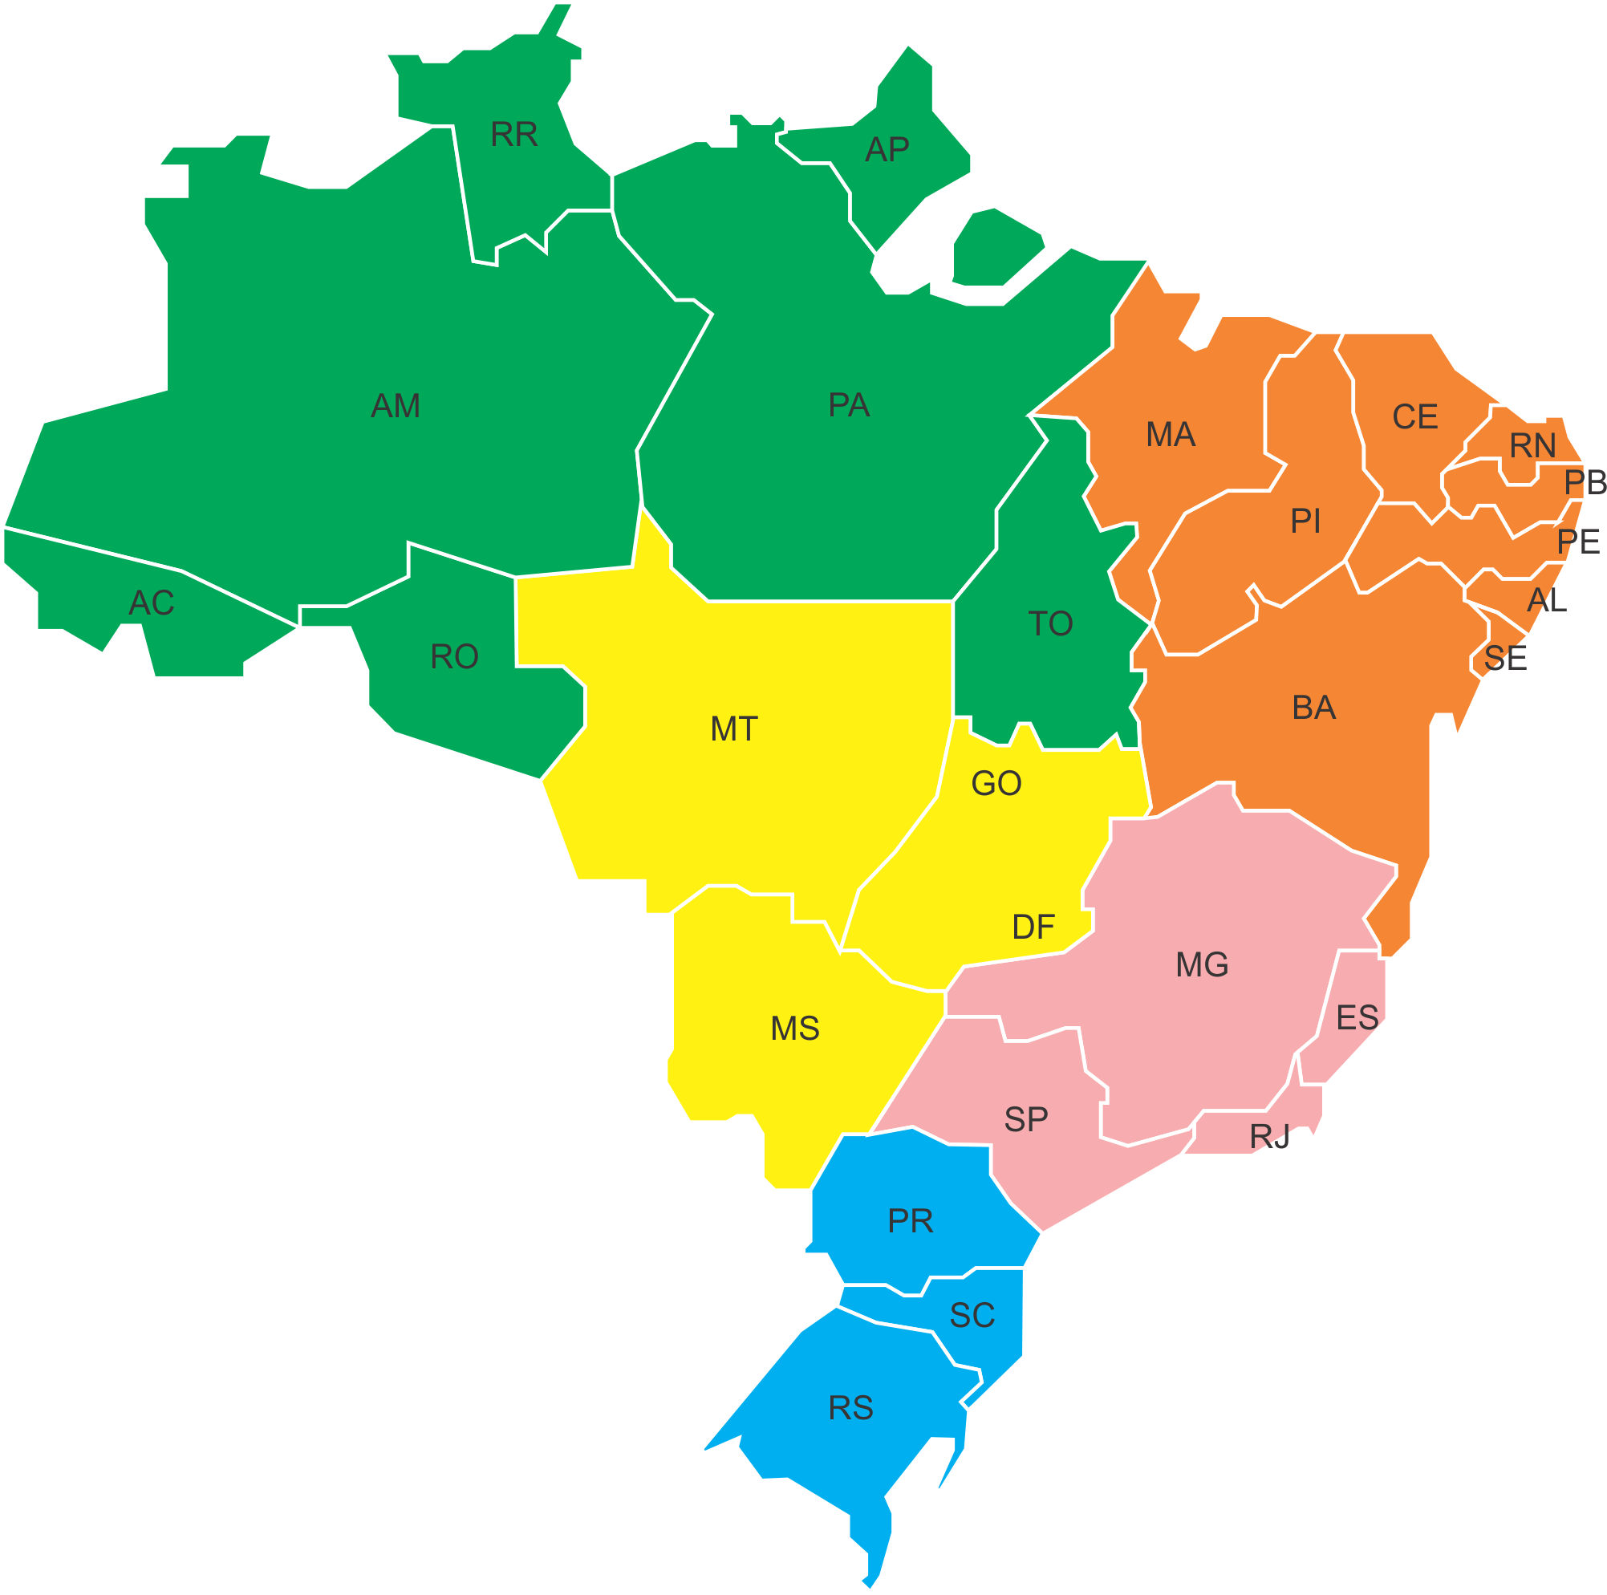
Mercado de Picapes do Brasil
2012 a 2016

1º
2º
3º
1º
2º
3º

1º
2º
3º

1º
2º
3º
1º
2º
3º
1º
2º
3º

1º
2º
3º

1º
2º
3º
1º
2º
3º
1º
2º
3º
1º
2º
3º

1º
2º
3º
1º
2º
3º
1º
2º
3º
1º
2º
3º

1º
2º
3º
1º
2º
3º

1º
2º
3º
As designações do mapa significam o ranking das marcas de caminhonetes nos 26 estados e Distrito Federal.

1º
2º
3º

1º
2º
3º
1º
2º
3º
S10 –
HILUX –
RANGER –
L 200 –
FRONTIER –
AMAROK –
RAM -
1º
2º
3º

1º
2º
3º

1º
2º
3º

1º
2º
3º

1º
2º
3º

1º
2º
3º

Mercado Total de Caminhonetes = 706.689
Frota 2016
Autor: ADM. Luciano da Silva Alves
CRA/RN Nº 5.168-ADM

Mapa por região
Mercado de Picapes do Brasil
2012 a 2016

1º
2º
3º

1º
2º
3º

1º
2º
3º
As designações do mapa significam o ranking das marcas de caminhonetes por região no Brasil.

1º
2º
3º

S10 –
HILUX –
RANGER –
L 200 –
FRONTIER –
AMAROK –
RAM -

1º
2º
3º

Legenda
Norte -
Nordeste -
Centro-oeste -
Sudeste -
Sul -

Mercado Total de Caminhonetes = 706.689
Frota 2016
Autor: ADM. Luciano da Silva Alves
CRA/RN Nº 5.168-ADM

Gráfico
Mercado Total de Caminhonetes - Brasil
 | S10 | RANGER | HILUX SRV | AMAROK | FRONTIER | L 200 | RAM
AC | 14% | 4% | 36% | 21% | 4% | 20% | 0.6%
AL | 21% | 14% | 24% | 20% | 10% | 11% | 0.2%
AP | 23% | 9% | 24% | 4% | 2% | 37% | 0.2%
AM | 36% | 9% | 21% | 7% | 8% | 20% | 0.1%
BA | 31% | 13% | 27% | 10% | 8% | 11% | 0.2%
CE | 24% | 7% | 41% | 12% | 4% | 11% | 0.2%
DF | 27% | 15% | 28% | 8% | 12% | 10% | 0.3%
ES | 25% | 9% | 42% | 9% | 2% | 12% | 0.3%
GO | 32% | 15% | 26% | 11% | 6% | 9% | 0.4%
MA | 27% | 8% | 40% | 8% | 9% | 9% | 0.3%
MT | 33% | 9% | 34% | 10% | 3% | 11% | 0.3%
MS | 36% | 10% | 32% | 7% | 3% | 11% | 0.8%
MG | 31% | 13% | 26% | 11% | 7% | 14% | 0.2%
PA | 18% | 6% | 42% | 8% | 5% | 20% | 0.2%
PB | 29% | 7% | 28% | 15% | 13% | 8% | 0.1%
PR | 30% | 15% | 21% | 15% | 11% | 7% | 0.5%
PE | 31% | 8% | 27% | 10% | 17% | 6% | 0.1%
PI | 35% | 8% | 32% | 9% | 8% | 7% | 0.4%
RJ | 24% | 21% | 21% | 8% | 8% | 17% | 0.3%
RN | 19% | 9% | 37% | 15% | 7% | 13% | 0.1%
RS | 31% | 15% | 26% | 11% | 9% | 8% | 0.3%
RO | 25% | 12% | 40% | 8% | 2% | 14% | 0.3%
RR | 26% | 7% | 24% | 12% | 3% | 27% | 0.2%
SC | 26% | 15% | 25% | 13% | 10% | 10% | 0.3%
SP | 33% | 13% | 23% | 13% | 6% | 12% | 0.5%
SE | 20% | 18% | 31% | 15% | 6% | 10% | 0.2%
TO | 23% | 11% | 30% | 9% | 7% | 20% | 0.3%

